overview
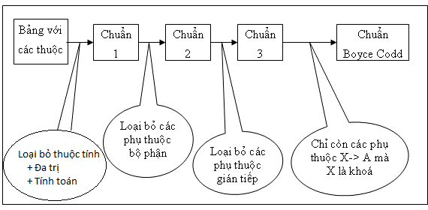

Step 1 | Chuẩn hóa 1 NF

 | Điều kiện:
 | - Loại bỏ các thuộc tính đa trị
 | - Loại bỏ các thuộc tính có giá trị được tính toán hoặc duy diễn từ các thuộc tính khác.
 | Chưa đạt chuẩn 1
 | student
 | id | name | phone_number |  |  |  | point | classification
 | 1 | Tien | 0905987123 0905987124 |  |  |  | 7.5 | Khá

 | Xử lý loại bỏ thuộc tính suy diễn classification
 | student
 | id | name | phone_number |  |  |  | point
 | 1 | Tien | 0905987123 0905987124 |  |  |  | 7.5

 | Xử lý tách thuộc tính đa trị phone_student |  |  |  | Tách thuộc tính đa trị thành bảng mới + tạo mối quan hệ với bảng cũ (student)
 | student |  |  |  | phone_student
 | id | name | point |  | phone_number | student_id
 | 1 | Tien | 7.5 |  | 0905987123 | 1
 |  |  |  |  | 0905987124 | 1
 | Nhược điểm:
 | Ở table student:
 |  | - classification đang là thuộc tính được suy ra từ thuộc tính point=> dư thừa dữ liệu
 |  | - phone_number đang là thuộc tính đa trị: Nếu muốn chỉnh sửa 1 trong các phone_number => sẽ rất khó

 | Kết luận:
 |  | - Loại bỏ thuộc tính classification
 |  | - Tách phone_number ra table riêng , xác định mối quan hệ giữa phone và học sinh

Step 2 | Chuẩn hóa 2 NF

 | Điều kiện:
 | - Đạt chuẩn 1 NF
 | - Loại bỏ các phụ thuộc bộ phận, tức là loại bỏ các thuộc tính không phải thuộc tính khóa và nó phụ thuộc vào 1 bộ phận nào đó của khóa primary key

 | Chưa đạt chuẩn 2 |  |  |  |  | Xử lý để đạt 2NF
 | instructor_teach_class |  |  |  |  | instructor_teach_class
 | instructor_id | class_id | class_name |  |  | instructor_id | class_id
 | 1 | 1 | C0420G1 |  |  | 1 | 1
 | 1 | 2 | C0220H1 |  |  | 1 | 2
 |  |  |  |  |  | class
 |  |  |  |  |  | class_id | class_name
 |  |  |  |  |  | 1 | C0420G1
 |  |  |  |  |  | 2 | C0220H1
 | Nhược điểm:
 | Ở table instructor_teach_class và table class
 |  | - Thuộc tính class_name đang phụ thuộc vào 1 bộ phận khóa là class_id

 | Kết luận:
 |  | - Tách class_name ra table riêng và khóa chính là class_id
 |  | Đồng thời class_id ở table instructor_teach_class, chính là khóa ngoại tham chiếu đến table class
 |  | Hoặc nếu table class đã tồn tại, thì loại bỏ class_name ở instructor_teach_class

Step 3 | Chuẩn hóa 3 NF

 | Điều kiện:
 | - Đạt chuẩn 2 NF
 | - Loại bỏ các phụ thuộc bắc cầu

 | student |  |  |  |  | student
 | id | name | account | date_created_account |  | id | name | account
 | 1 | Tien | tien.nguyen | 15/07/2020 |  | 1 | Tien | tien.nguyen

 |  |  |  |  |  | Jame
 |  |  |  |  |  | account | password | date_created_account
 |  |  |  |  |  | tien.nguyen | 12345 | 15/07/2020

 | Nhược điểm:
 | Ở table student
 |  | - date_created_account phụ thuộc account, account phụ thuộc id

 | Kết luận:
 |  | - Đặt thuộc tính date_created_account sang table jame

